상품제안서
친환경 녹색인증 지구사랑세트 11호 | 상품코드: S27887

 |  |  |  |  |  |  | 02-713-8555 | www.synergygift.co.kr
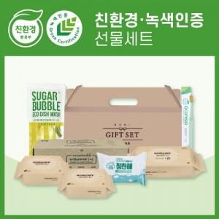

【상세/제작정보】 | <p>*공급 상황에 따라 제품의 브랜드가 변경될 수 있습니다.</p>

【인쇄/포장옵션】 | 스티커 / 포장불가능

【공급단가】 | 수량 | 30~ | 100~ | 500~ | 1,000~ | 2,000~
*VAT별도 | 단가 | 19,050원 | 18,450원 | 17,550원 | 17,100원 | 16,800원

【상품 URL】 | https://www.synergygift.co.kr:443/src/goods_detail.php?gdno=27887

